Hoja1
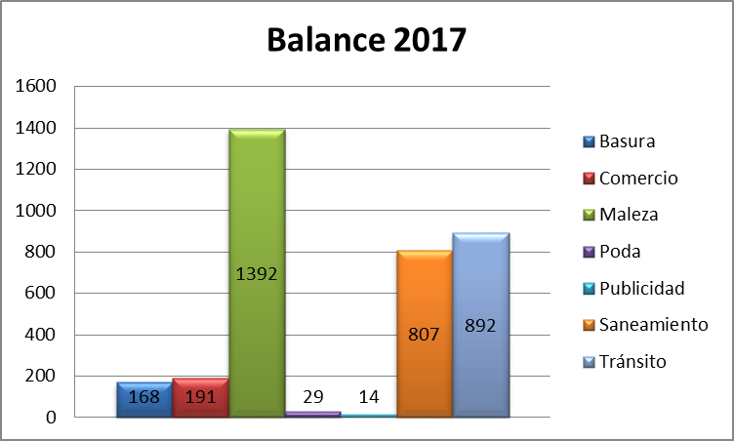
Balance 2017

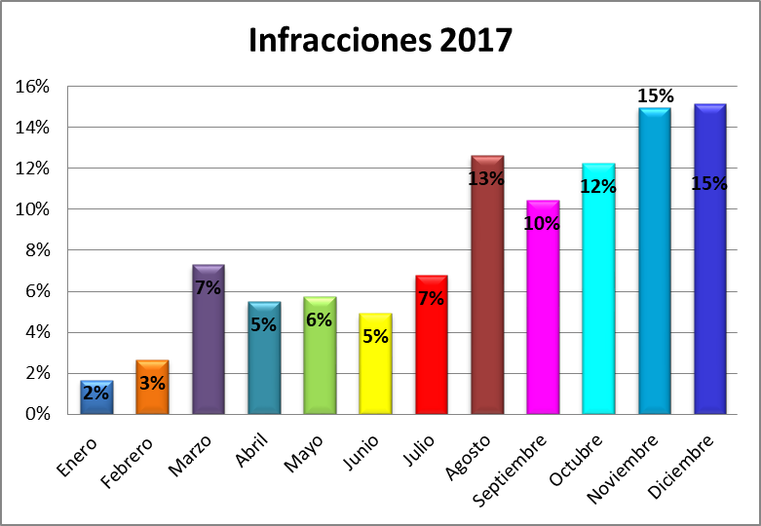
Mes | Basura | Comercio | Maleza | Poda | Publicidad | Saneamiento | Tránsito | Total | %
Enero | 3 | 5 | 20 | 0 | 0 | 30 | 0 | 58 | 2%
Febrero | 7 | 12 | 54 | 2 | 0 | 18 | 0 | 93 | 3%
Marzo | 14 | 26 | 171 | 0 | 3 | 41 | 0 | 255 | 7%
Abril | 5 | 18 | 120 | 1 | 2 | 44 | 2 | 192 | 5%
Mayo | 16 | 27 | 78 | 5 | 3 | 71 | 1 | 201 | 6%
Junio | 18 | 9 | 36 | 1 | 0 | 101 | 7 | 172 | 5%
Julio | 23 | 14 | 137 | 6 | 5 | 41 | 11 | 237 | 7%
Agosto | 35 | 14 | 83 | 3 | 1 | 115 | 190 | 441 | 13%
Septiembre | 26 | 16 | 168 | 10 | 0 | 112 | 32 | 364 | 10%
Octubre | 1 | 7 | 114 | 0 | 0 | 112 | 194 | 428 | 12%
Noviembre | 8 | 24 | 241 | 0 | 0 | 82 | 168 | 523 | 15%
Diciembre | 12 | 19 | 170 | 1 | 0 | 40 | 287 | 529 | 15%
Total | 168 | 191 | 1392 | 29 | 14 | 807 | 892 | 3493 | 100%

